关系图
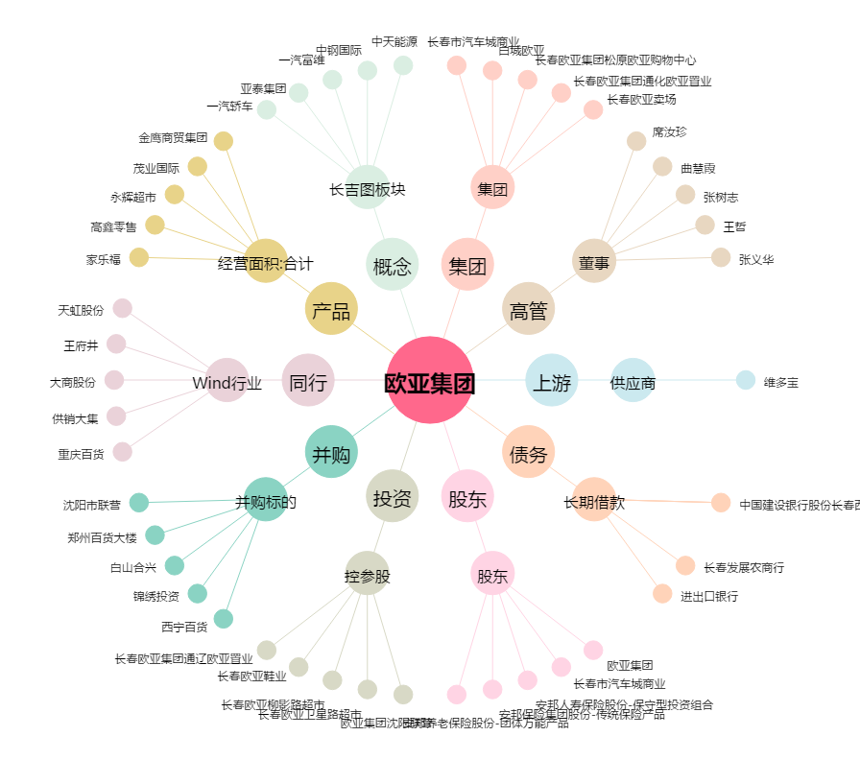
欧亚集团[600697.SH] - 关系概览图

